Sheet1
报价单
名称 | 图片 | 规格 | 技术参数 | 数量 | 单价 | 金额 | 备注
实木椅 | 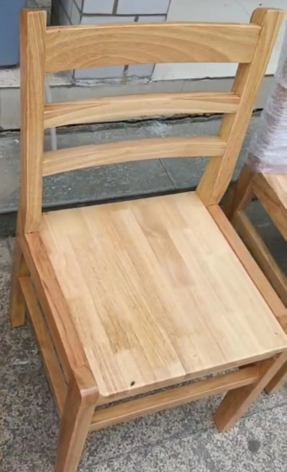 | 常规 | 总高88cm 坐高42.5cm 宽55.5cm，前、后脚厚度5.2cm，前、后脚宽度5.4cm，背主料厚3.2cm、宽7cm ，座板厚度2.5cm，全部采用橡木实木制作，经烘干、脱脂、杀虫、干燥处理，圆弧曲线\人体工程学设计，四面刨光，边角做倒角抛光处理，椅架连接横档，所有接合口须涂环保胶水：苯≤0.01g/kg，甲苯+二甲苯≤15g/kg，总挥发性有机物≤550g/L，二氯甲烷、1,2-二氯乙烷、1,1,2-三氯乙烷、三氯乙烯≤35g/kg，，通头榫卯结构，须加逆向木塞，多层环保水性油漆：不得含有甲醛，VOC含量≤100g/L，苯系物总和含量【限苯、甲苯、二甲苯（含乙苯）】≤40mg/kg，乙二醇醚及醚酯总和含量（限乙二醇甲醚、乙二醇甲醚醋酸酯、乙二醇乙醚、乙二醇乙醚醋酸酯、乙二醇二乙醚、二乙二醇二甲醚、三乙二醇二甲醚）≤40mg/kg。 需提供成品实木椅：检测依据，GB/T 3324-2017《木家具通用技术条件》、GB 18584-2001《室内装饰装修材料 木家具中有害木质限量》、GB/T 35607-2017《绿色产品评价 家具》，甲醛释放量≤0.1mg/L，含水率≤10.0%，不得含有镉、铅、铬、汞、锑、钡、硒、砷等重金属和有害物质挥发性有机化合物TVOC、苯、甲苯、二甲苯等，检测内容至少包含底脚平稳性、漆膜表面理化性能要求、外观要求等。 需提供上述原材料及成品抽样检测（或委托抽检）的检测报告，至少带有“CMA”、“CNAS”标志和二维码，可全国认证认可信息公共服务平台官网查询。 | 200 |  |  | 椅子采用橡木材质，榫卯结构
 |  |  |  |  |  | 0
注：
1、此方案报价为含税报价；
2、本报价包含完成此项目所需要的所有设备费用、材料费用、人工费用、搬运费用及运费
3、质保期 年
4、质保期满后，退还合同总价5%的履约保证金
5、 个工作日内完成送货，椅子按楼栋明细分发到位
6、中标单位需在3天内提供实物样品一张，检测报告原件一份

